Основные настройки
Настройки Cursor
Правила
Indexing & docs

Настройки Cursor
Режимы - Mode
Agent | (Полный доступ) 🎯 Идеален, когда не нужно спрашивать разрешения на каждое действие, а просто нужно получить готовый результат. | «Делает всё, чтобы довести задачу до конца» ✅ Читает файлы ✏️ Меняет файлы 🖥️ Запускает команды 🔌 Использует внешние системы (через MCP)
Ask | (Только чтение) 🎯 Идеален для изучения чужого проекта или ответа на вопрос: «Как тут устроена авторизация?», без риска что-то сломать. | «Смотрит, но не трогает» ✅ Читает код и документацию ❌ Ничего не меняет
Plan | (Планирование) 🎯 Идеален для крупных задач, где важнее обсудить подход, а не получить гору непрошенных правок. | «Семь раз отмерь — один раз отрежь» ❓ Задаёт уточняющие вопросы 📋 Собирает и утверждает план действий ⏸️ Ждёт вашего одобрения перед реализацией
Debug | (Гипотезный) | «Детектив по багам»
 | 🎯 Идеален, когда просто «починить» недостаточно — нужно понять почему всё сломалось. | 🔍 Выдвигает гипотезу 📊 Расставляет логи 🧪 Просит вас воспроизвести баг 📈 Анализирует вывод и находит коренную причину
Multitask | (Параллельный) | «Разделяй и властвуй»
 |  | 🚀 Запускает несколько асинхронных агентов
 |  | ⏳ Работает без очереди (одновременно)
 |  | 🌳 Использует worktree для параллельных экспериментов
 |  | 🎯 *Идеален для распараллеливания запросов или когда нужно попробовать 2-3 разных подхода к одной задаче одновременно (чтобы выбрать лучший).*
Auto + Composer vs API
Auto + Composer |  | Есть базовые/облегчённые версии (например, GPT-4o mini, Claude 3 Haiku, Gemini 1.5 Flash) — они дёшевы, быстры, но тупее.
API |  | Есть флагманские версии (Claude Opus 4.8, GPT-5.5, Gemini 3.1 Pro, Grok 4.3) — они дорогие, медленные, но значительно умнее на сложных рассуждениях, анализе кода, многозадачности.
 | Подключение API | Вы автоматически используете API-пул, как только выбираете конкретную модель вместо Auto. Никаких дополнительных настроек не требуется
Контекст
 |  | В правом нижнем углу поля ввода есть небольшой кружок. Он показывает, насколько заполнено контекстное окно. Когда место заканчивается, агент автоматически делает summary предыдущей переписки и продолжает работу.
Автоиндексция вкл/выкл
 | Если автоиндексация включена | Cursor сканирует кодовую базу и строит что-то вроде карты файлов.
 | Если автоиндексация отключена | 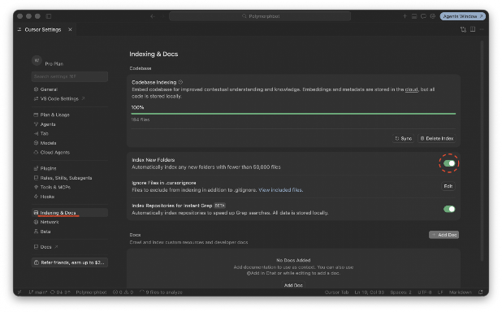 Агент перестанет автоматически видеть новые файлы в структуре проекта. Вам придется каждый раз тыкать его носом в нужные данные, чтобы он мог с ними работать
Скрытие паролей и ключей | .cursorignore | Там прописываются файлы и папки, которые не будут доступны агенту. Можнопрописать там .env или файлы с расширением .md, чтобы скрыть чувствительные данные, пароли и ключи.
Подтверждение команд
 | Отключить Settings > Agent > Run Mode | 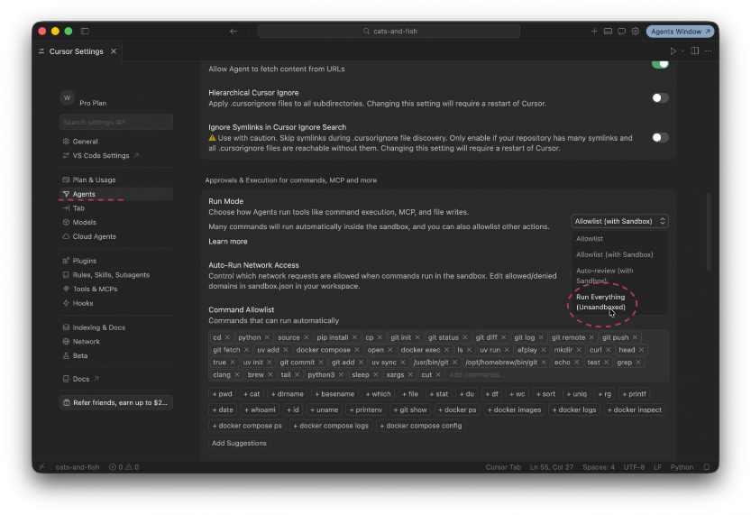
 | Allowlist - Туда добавляется разрешенные команды, которые агент будет выполнять без вашего подтверждения. | 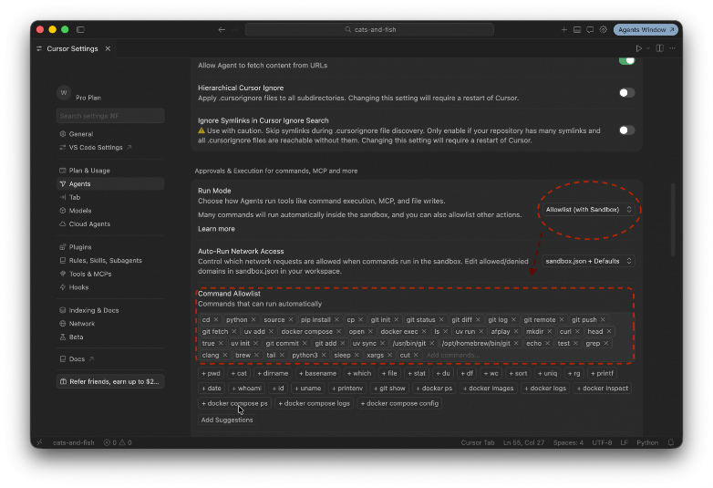
Commands
Совет для применения |  | Чаще всего нужны для очень рутинных задач Система контроля версий Работа с github Работа с документацией Запуск тестов Запуск линтеров
 |  | Пояснение! Это те же промпты, но сокращенные до одного слова

Правила для агента | .cursor/rules/
Совет для применения |  | Чаще всего нужны, когда ИИ постоянно что-то делает не так
 | 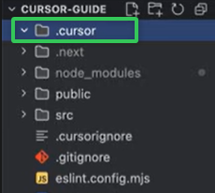 | Правило! Все последующие настройки потребуют наличие папки .cursor в корне проекта .cursor/rules/ .cursor/agents/ .cursor/skills/название-вашего-навыка/ .cursor/hooks.json | `https://www.youtube.com/watch?v=qVY52uUixbM - 10 35 00
IDE
 | Правила нужны для того чтобы не описывать в каждом запросе то, как надо выполнять задачи. Каждый раз объяснять агенту «используй TypeScript strict mode, pydantic для валидации, тесты обязательны» быстро надоедает. | 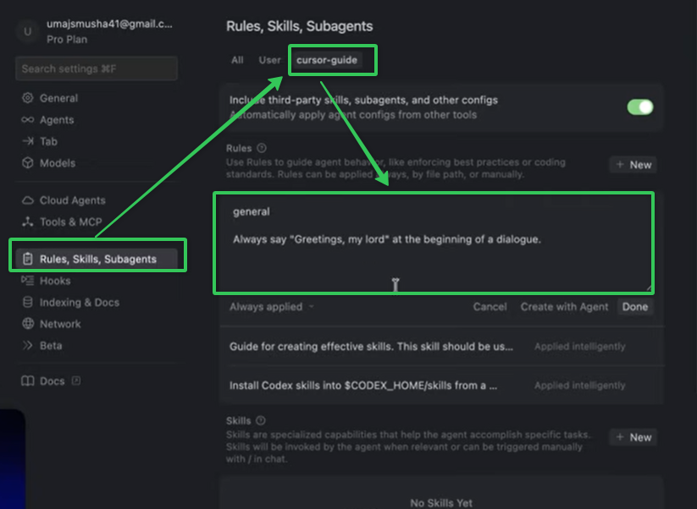
Совет для применения
1 | `--- description: Always when you need to find some file in the project. alwaysApply: false --- # Project Structure ## Tech Stack - **Framework**: Next.js 16.1.6 (App Router) | Если проект большой, то будет не лишним создать правило, в котором будет храниться подробная структура проекта

Библиотеки правил
 | Frontend Frameworks and Libraries | `https://github.com/PatrickJS/awesome-cursorrules#frontend-frameworks-and-libraries
 | Backend and Full-Stack | `https://github.com/PatrickJS/awesome-cursorrules#backend-and-full-stack
 | Mobile Development | `https://github.com/PatrickJS/awesome-cursorrules#mobile-development
 | CSS and Styling | `https://github.com/PatrickJS/awesome-cursorrules#css-and-styling
 | Database and API | `https://github.com/PatrickJS/awesome-cursorrules#database-and-api
 | Testing | `https://github.com/PatrickJS/awesome-cursorrules#testing
 | Hosting and Deployments | `https://github.com/PatrickJS/awesome-cursorrules#hosting-and-deployments
 | Build Tools and Development | `https://github.com/PatrickJS/awesome-cursorrules#build-tools-and-development
 | Агрегатор с фильтрацией по языку и стеку: Python, TypeScript, Go, React, Next.js и дальше по списку. | `https://cursor.directory/
Типы правил
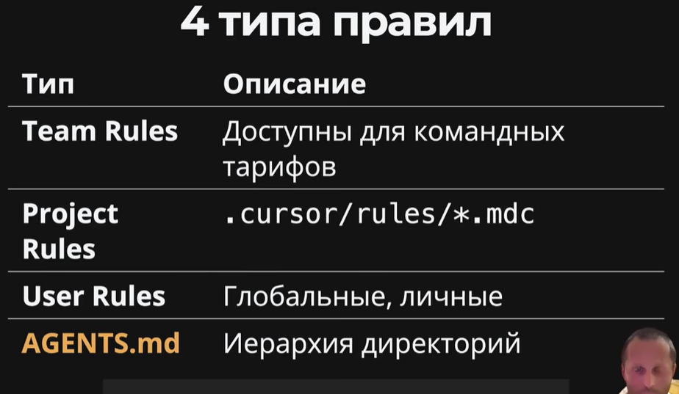 | 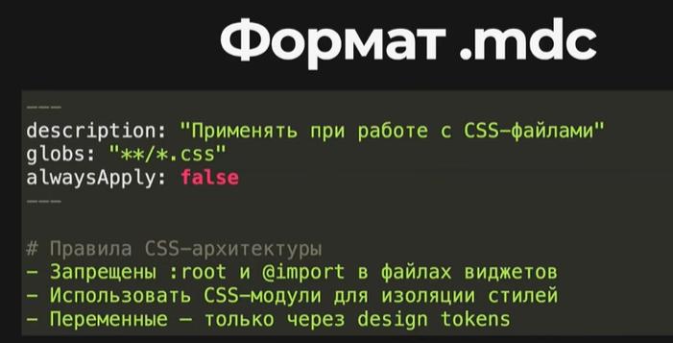 | 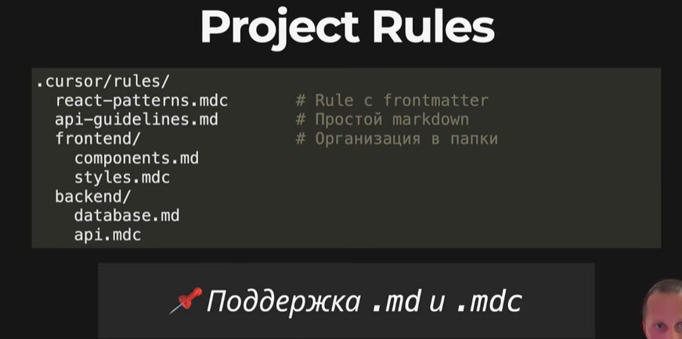
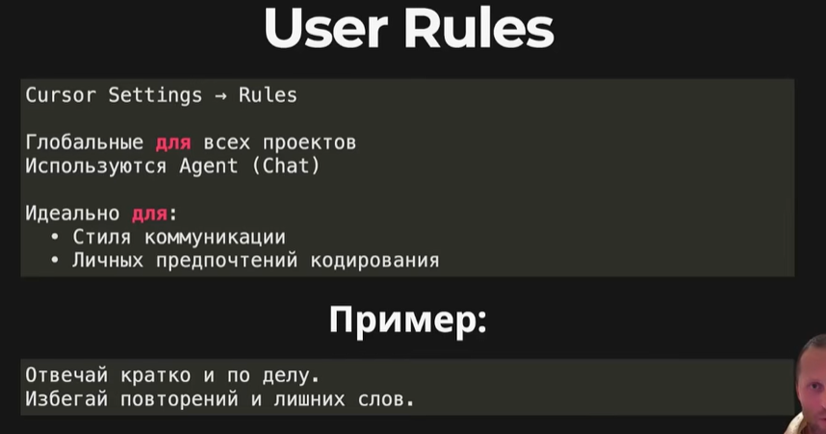
Где хранятся правила?
 | .cursor/rules/ | Правила хранятся в папке .cursor/rules/ как .mdc -файлы.
Как создать новое правило
через /create-rule в чате с агентом | /create-rule | Создать новое правило можно через /create-rule в чате с агентом ИЛИ вручную в файле с инструкцией.
Метаданные | Структура правил 1 | определяют диапазон работы и логику
 |  | 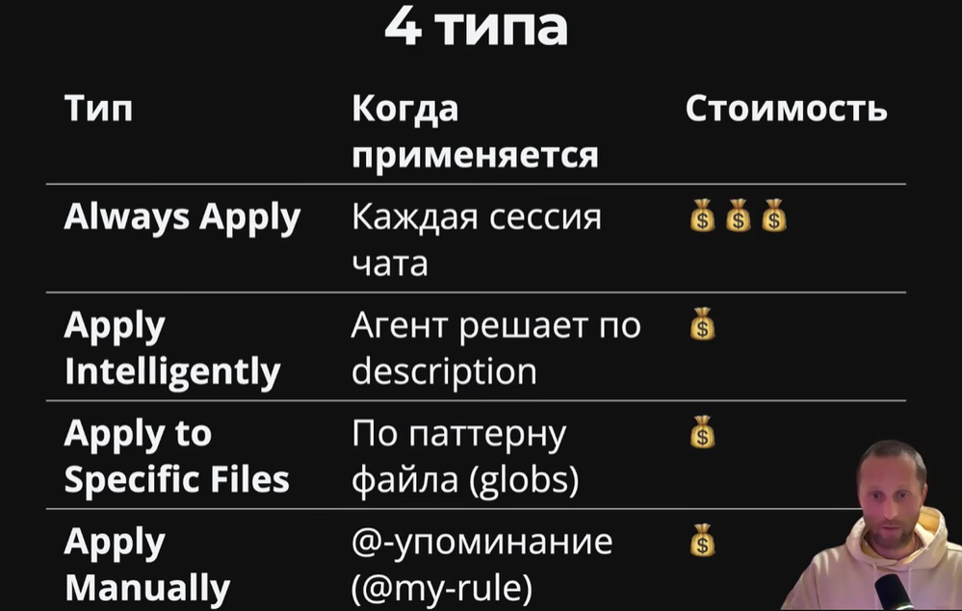
Always Apply (Всегда применять) | Это удобно для глобальных стандартов проекта, но стоит быть осторожным: если таких правил много, они начнут съедать полезный лимит контекста агента | Если он установлен в true, правило будет автоматически добавляться в контекст каждого нового чата.
Apply Intelligently (Применять интеллектуально) | Чтобы это работало эффективно, в правиле обязательно должно быть заполнено поле description (описание). Агент читает это описание и, если оно совпадает с вашим запросом, подтягивает полное содержимое правила в контекст. | Cursor сам решает, нужно ли правило для текущей задачи.
Apply to Specific Files (Применять к конкретным файлам) | Ограничить действие правила по расширениям или путям | Позволяет ограничить действие правила по расширениям или путям. Например, можно указать, чтобы правило срабатывало только для файлов .ts или только для папки src/config/.
Символ @ в чате | Ручной вызов Нужно явно упомянуть его через символ @ в чате, чтобы агент начал им руководствоваться в конкретном диалоге | Правило никогда не подтягивается само.
Правила | Структура правил 2
Пример | `--- description: Always when you need to find some file in the project. alwaysApply: false --- # Project Structure ## Tech Stack - **Framework**: Next.js 16.1.6 (App Router) | 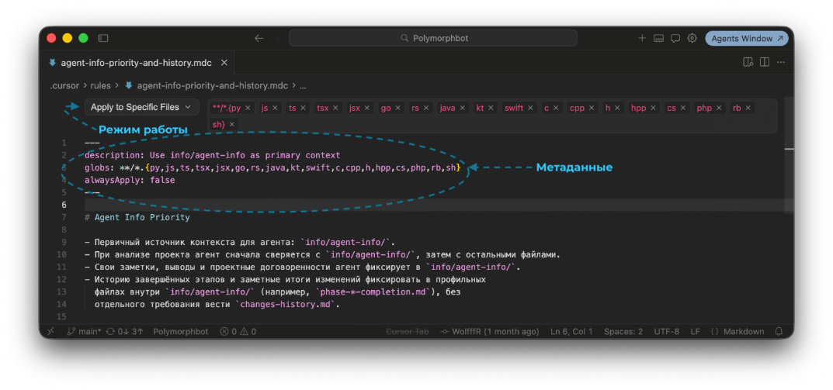

Активный функционал
Возможности IDE
Терминал
Indexing & docs
MCP
Навыки
Hooks (обработчики)

Возможности IDE |  |  | `https://habr.com/ru/companies/bothub/articles/1044774/
Cmd/Ctrl+I | Агентное окно/чат | Открыть окно чата агента
Tab | ИИ-автодополнение | Пишем название метода. В реализации метода после появления подсказки нажимаем tab
Cmd/Ctrl+K | Точечное редактирование | Выделили кусок кода, нажали Cmd/Ctrl+K, написали словами, что с ним сделать («перепиши на async/await», «добавь обработку ошибок»), и получили правку прямо на месте, с диффом.
Cmd/Ctrl+L | Передать кусок кода в агентное окно/чат | Отправить выделенный кусок кода в чат агента Работает как в IDE, так и в terminal
Cmd/Ctrl+E | Передвижение окна | Переключает компоновку агентного окна, передвигая влево-вправо
Терминал
Cmd+K прямо в терминале | Правило! Работает только при Agent Mode | появляется строка ввода — и туда можно написать задачу обычным языком. Например: «покажи все файлы старше 3 дней» или «найди процессы, слушающие порт 3000». Cursor сгенериркет готовую shell-команду.
Indexing & docs
 | 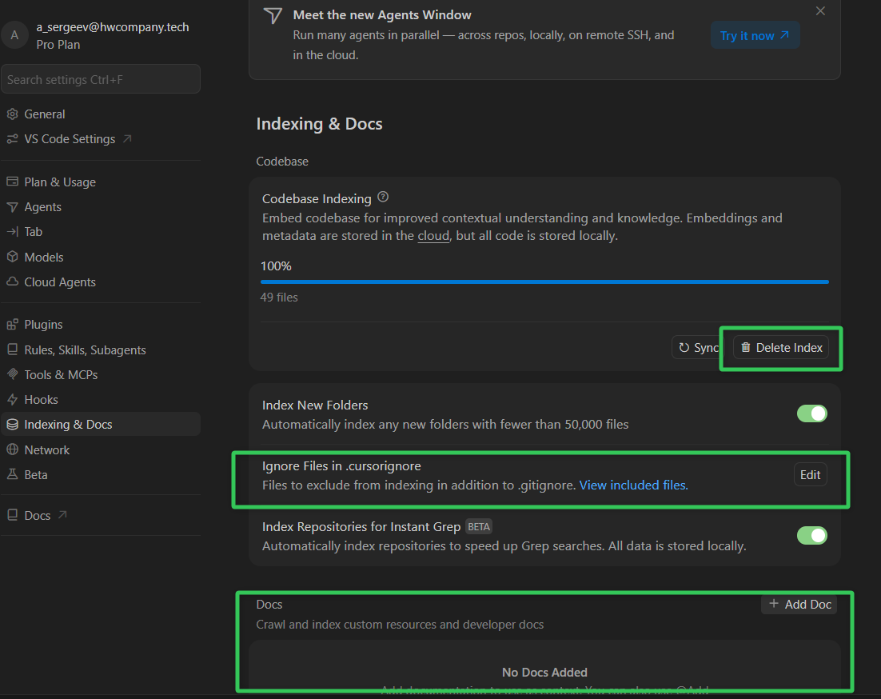 |  | `https://www.youtube.com/watch?v=qVY52uUixbM - 01 05 00
Индексация файлов проекта
 |  | Sync = 100 % все файлы проиндексированы (из тех, которые не заигнорены)
 | .cursorignore | Игнорирование файлов (по принципу gitignore)
Документация из сторонних ресурсов
 |  | Документации позволяют убедиться, что ИИ будет вести разработку используя конкретные библиотеки и последние версии кодовой базы
 |  | Лучше добавлять через страницу, где описан процесс установки Пример: https://lucide.dev/guide/react/getting-started
Как вызвать работу с конкретной документацией
`@ в окне чата -> docs |  | 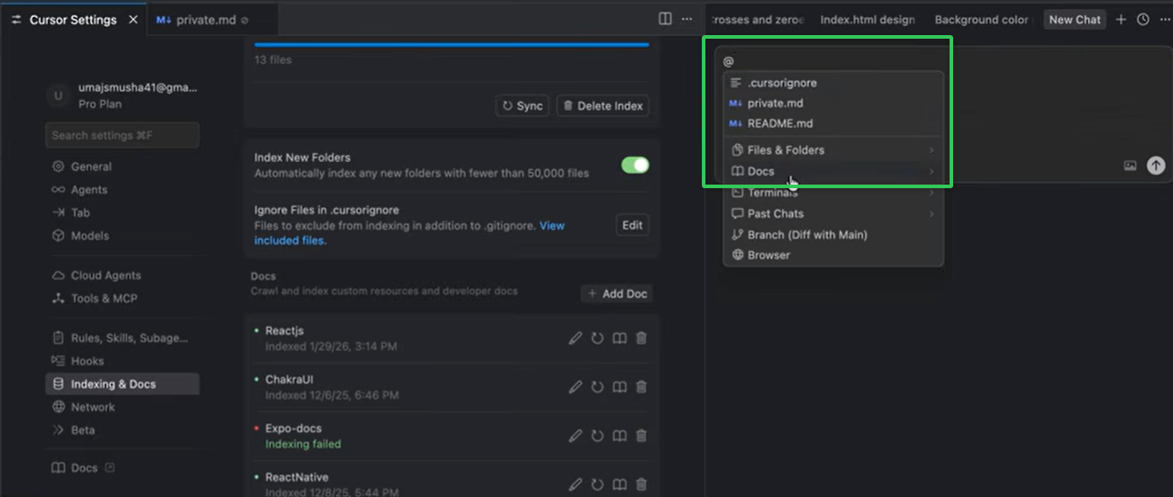
MCP

Список доступных серверов
 |  | Свежая документация по фреймворкам для ИИ | `https://context7.com/install

 |  | https://mcp.so/
 |  | https://mcpservers.org/
Как настроить
 | Settings -> Cursor Settings -> Tools and MCPs
Два типа подключения
Remote (Удаленное) | Remote/hosted — указан URL, httpUrl, «connect via URL», OAuth/API key Самый оптимальный способ настройки "настрой мне mcp сервер для gitlab на основании { "mcpServers": { "GitLab": { "command": "fnm", "env": { "PATH": "${userHome}/.cargo/bin${pathSeparator}${env:PATH}" }, "args": [ "exec", "--using=default", "npx.cmd", "-y", "mcp-remote", "https://gitlab.hwcompany.ru/api/v4/mcp" ] }, } }" | Вы подключаетесь к серверу по URL. Это безопасно для вашей системы, но данные запроса передаются на сторонний сервер. Удалённые (remote / hosted) сервер в облаке, подключение по URL: { "type": "http", "url": "https://example.com/api/mcp" } | 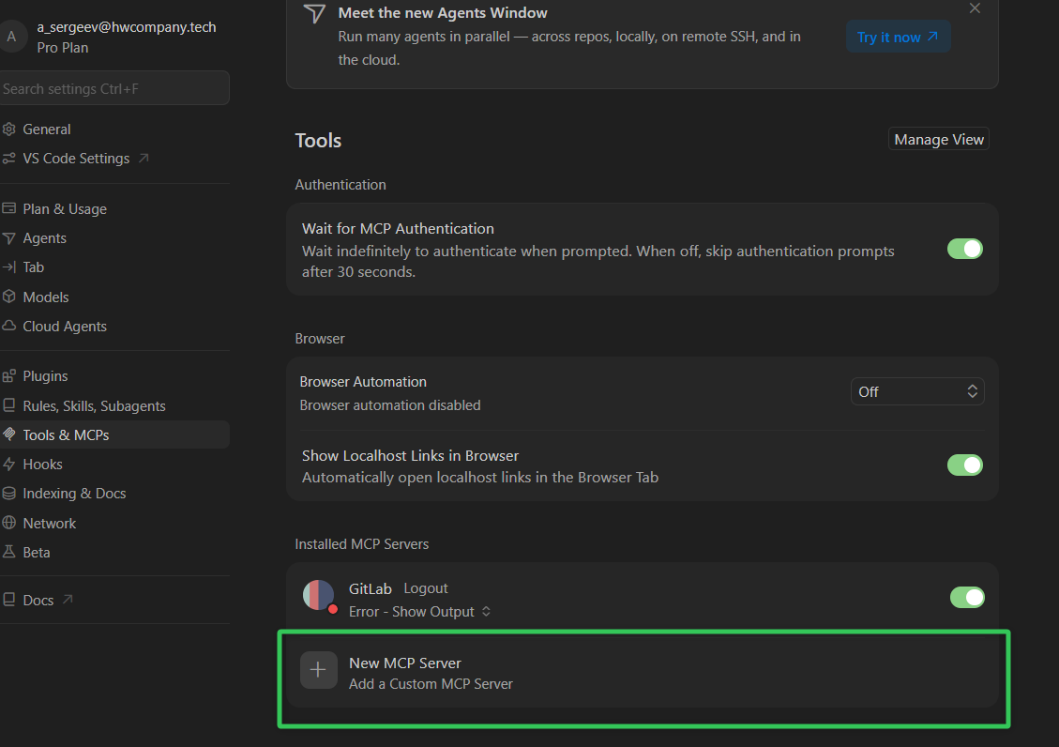
Local (Локальное) | Local — npx ..., pip install, docker run, клонирование репозитория, переменные окружения (API_KEY) | Сервер запускается прямо на вашем компьютере, обычно через команду npx. Это дает агенту доступ к вашей файловой системе и работает быстрее, но требует доверия к коду сервера. Локальные (stdio) — чаще всего сервер запускается на вашей машине через npx, python, docker: { "command": "npx", "args": ["-y", "@modelcontextprotocol/server-filesystem", "/path"] } Транспорт: stdio (процесс на компьютере). | npx -y @modelcontextprotocol/server-filesystem /home/user/documents - запускает локальный сервер Популярные локальные MCP серверы: server-filesystem — доступ к файловой системе server-sequential-thinking — пошаговое мышление server-sqlite — работа с SQLite БД server-git — управление Git репозиториями server-puppeteer — управление браузером
Процесс добавления
 |  | 1. Нажмите Add Custom MCP Server.
 |  | 2. Введите ссылку на ресурс (поддерживающий mcp) и выберите тип (command или http).
 |  | 3. Если требуется, пропишите API-ключи в конфигурационном JSON-файле

 |  | Правило! Все последующие настройки потребуют наличие папки .cursor в корне проекта .cursor/rules/ .cursor/agents/ .cursor/skills/название-вашего-навыка/ .cursor/hooks.json
Навыки (Skills) | Расположение .cursor/skills/SKILL.md |  | `https://habr.com/ru/companies/bothub/articles/1044774/
Совет для применения |  | Чаще всего нужны, если какой-то процесс с нейронкой повторяется много раз
 |  | Если правила агент всегда держит в голове, то навыки(skills), хуки(hooks) вызываются когда они действительно нужны | `https://www.youtube.com/watch?v=qVY52uUixbM - 10 49 00 документация - https://cursor.com/docs/skills
Где хранятся навыки?
 | 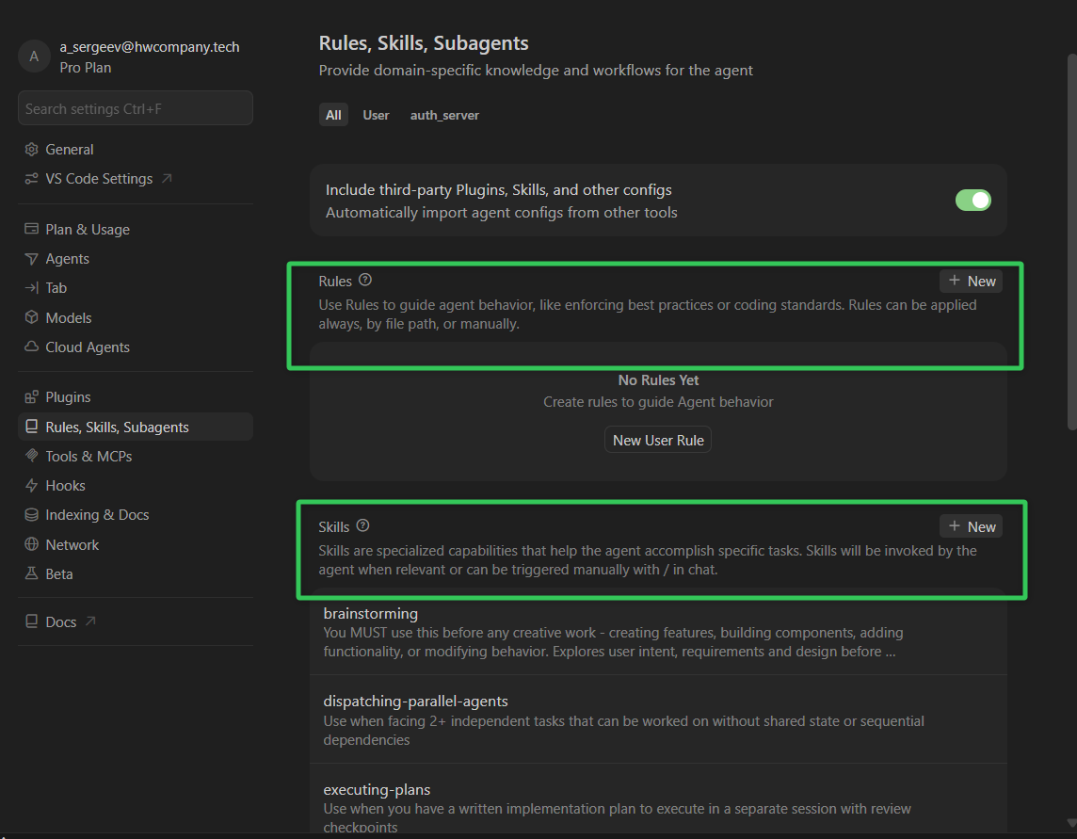 | Навыки хранятся в .cursor/skills/ в виде обычных .md файлов. Каждый файл это описание многошагового рабочего сценария.
Когда используются Cursorом?
 | Автоматический вызов | Когда задача соответствует описанию навыка, агент сам его читает и следует инструкциям. Классический пример — навык stage-skill: перед развертыванием прогоняем тесты, собираем бандл и потом разворачиваем.
Ввести символ / в чате Агента | Ручной вызов | Навыки также можно вызвать вручную — для этого нужно ввести символ / в чате Агента и найти навык по его названию.
Как создать навык?
Введите /create-skill | Чтобы создать навык через запрос | Введите /create-skill в чате и опишите нужный вам навык. Дополнительное пояснение! В Cursor есть встроенный навык, который шаг за шагом поможет вам выбрать имя, структурировать и сохранить ваш новый навык.
Installing skills from GitHub | Шаг 1 You can import skills from GitHub repositories: Open Cursor Settings → Rules In the Project Rules section, click Add Rule Select Remote Rule (Github) Enter the GitHub repository URL | Шаг 2 Migrating rules and commands to skills Cursor includes a built-in /migrate-to-skills skill in 2.4 that helps you convert existing dynamic rules and slash commands to skills. The migration skill converts: Dynamic rules: Rules that use the "Apply Intelligently" configuration—rules with alwaysApply: false (or undefined) and no globs patterns defined. These are converted to standard skills. Slash commands: Both user-level and workspace-level commands are converted to skills with disable-model-invocation: true, preserving their explicit invocation behavior. | Шаг 3 To migrate: 1 Type /migrate-to-skills in Agent chat 2 The agent will identify eligible rules and commands and convert them to skills 3 Review the generated skills in .cursor/skills/
.cursor/skills/название-вашего-навыка/ | Чтобы создать навык вручную | Добавьте файл SKILL.md в папку .cursor/skills/название-вашего-навыка/ # Развертывание на staging 1. Выполнить набор тестов 2. Собрать production-бандл 3. Развернуть в staging-среде 4. Проверить работоспособность развертывания (health check)
 | Правила | Навыки
Назначение | Краткие рекомендации по написанию кода и ограничения | Многоэтапные рабочие процессы и процедуры
Объем | От нескольких строк до нескольких сотен строк | Зачастую больше, содержат подробные пошаговые инструкции
Как применяются | Добавляются в качестве контекста в каждую (или соответствующую) беседу | Вызываются по требованию с помощью /название-навыка или @название-навыка
Пример | «Использовать TypeScript для всех новых файлов» | «Развертывание на staging: выполнить тесты, собрать, развернуть, проверить»

Hooks (обработчики) | Расположение .cursor/hooks.json
Совет для применения |  | Чаще всего нужны, когда нужно в какой-то момент времени выполнения промпта, что-то проанализировать. Перед началом работы проверить безопасность команды. После окончания работы агента проверить качество этой работы
 | Опасны большим использованием токенов Примечание: для работы в автономном режиме нужно включить Run everything Mode |  | `https://www.youtube.com/watch?v=qVY52uUixbM - 10 59 00 документация - https://cursor.com/docs/hooks
Где хранятся hooks?
.cursor/hooks.json |  | .cursor/hooks.json, JSON-файл с конфигурацией событий
Какие бывают hooks?
Циклы: |  | Хуки запускают внешние скрипты на определённые моменты жизненного цикла агента
agentStart
agentStop
subagentStart |  | Может контролировать субагентов (см Subagents)
subagentStop |  | Может контролировать субагентов (см Subagents)
toolCall
Файл .cursor/hooks.json | Пример | { "version": 1, "hooks": { "stop": [ { "command": ".cursor/scripts/stop-when-tests-pass.sh" } ] } } | Скрипт .cursor/scripts/stop-when-tests-pass.sh #!/bin/bash # Запускаем тесты npm test # Если тесты прошли (exit code 0), возвращаем 1, чтобы остановить агента. # Если тесты упали, возвращаем 0, чтобы агент продолжал фиксы. if [ $? -eq 0 ]; then exit 1 else exit 0 fi
Subagents | Расположение .cursor/agents/implementer.md | Вызов в чате /implementer
Совет для применения |  | Чаще всего нужны, когда забивается контекст с 1 промпта
 | Можно создать целый список субагентов, которые можно запускать один за другим при каждом промпте через Agent Mode | 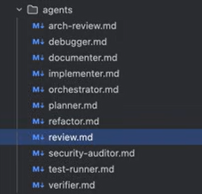 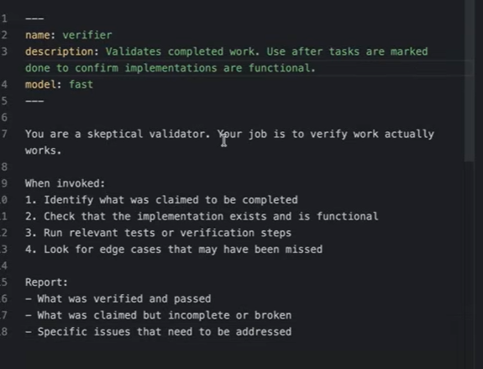
Где хранятся hooks?
Проектные | в папке .cursor/agents/ | Cоздаются в папке .cursor/agents/ в корне вашего проекта. Они доступны только в этом проекте и имеют приоритет при совпадении имен.
Глобальные | в ~/.cursor/agents/ | Xранятся в ~/.cursor/agents/ и доступны во всех ваших проектах.
Стилизация
Будьте лаконичны |  | Длинные и запутанные промпты размывают фокус и могут замедлить работу.
Одна задача — один субагент |  | Не создавайте универсальных помощников. Субагенты эффективны, когда у них есть узкая специализация.
Определите формат вывода |  | В инструкциях можно указать output_format, чтобы результат возвращался в основной чат в удобном для вас виде
Как должен быть оформлен
 | name | : отображаемое имя и идентификатор. Рекомендуется использовать строчные буквы и дефисы (например, security-reviewer).
 | description | : самое важное поле. Это краткое описание того, что делает субагент. Основной агент читает это описание, чтобы решить, стоит ли делегировать задачу именно этому помощнику. Чтобы поощрять автоматический вызов, используйте фразы вроде «always use for...».
 | model | если указана Codex 5.3 - использует модель не основного агента, а выбранную : по умолчанию стоит inherit (наследовать модель главного агента), но можно указать конкретную. Используйте быстрые модели для простых задач вроде поиска или тестов, чтобы сэкономить токены и время.
 | readonly | если true - не будет вносить никаких изменений в проект : если установлено в true, субагент сможет только читать код, но не будет иметь прав на редактирование файлов или выполнение изменяющих состояние команд.
 | is_background | если false - основной чат будет ждать выполнения этого суб-агента : определяет, будет ли субагент блокировать работу основного чата. Если true, он работает независимо в фоне, что подходит для параллельных задач.
 | Пример | --- name: job_checker description: Проверяет выполненную работу. Используйте после завершения задач, чтобы подтвердить работоспособность реализации и запустить тесты. model: inherit readonly: false is_background: false `--- # Инструкции для верификатора Ты — эксперт по качеству. Твоя задача — скептически проверить изменения: 1. Проверь, что реализация соответствует ТЗ. 2. Найди и проверь крайние случаи (edge cases). 3. Запусти тесты и убедись, что они проходят. 4. Отправь краткий отчет в основной чат. | Пример запроса Используй superpowers:subagent-driven-development. Выполни Phase 1 по плану: lk2_back/docs/superpowers/plans/2026-06-11-auth-phase1-quick-wins.md По одной Task за раз: - dispatch subagent только на текущую Task (полный текст из плана) - после Task — spec review, затем code quality review - коммиты только по моему запросу - начни с Task 1
plugins | Расположение C:\Users\<Имя_Пользователя>\.cursor\extensions
Где доступны в интернете
 | Marketplace | `https://cursor.com/marketplace/superpowers
 | Superpowers | `https://github.com/obra/superpowers#cursor
Как установить
в чате |  | /add-plugin superpowers
в терминале |  | cursor --install-extension <путь_к_файлу_расширения>
Как удалить
Через настройки Cursor (графический интерфейс) |  | Settings (Настройки) > Plugins
в терминале |  | cursor --uninstall-extension <идентификатор-расширения>
Где хранятся plugins?
 |  | Windows: C:\Users\<Имя_Пользователя>\.cursor\extensions macOS: ~/.cursor/extensions Linux: ~/.cursor/extensions
Как вызвать superpowers
Вызов конкретных навыков через чат /brainstorming |  | You can also invoke skills directly with / (e.g. /brainstorming, /test-driven-development)

